3.国家环保排放数据
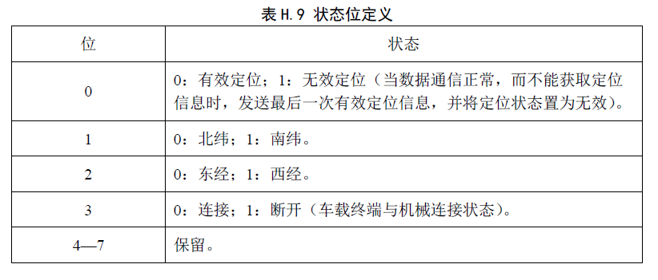
发动机排放控制诊断信息
NO. | 参数名称 | 数据长度（BYTE） | 数值范围 | 单位 | 描述 | 康明斯型号发动机
 |  |  |  |  |  | CAN ID | PGN | 数据位置
1 | 排放控制诊断协议 | 1 | 0~3 |  | 0：代表IOS15765 1：代表IOS27145 2：代表SAEJ1939 3：代表ISO15031 0xFE：表示无效 | 2：代表SAEJ1939
2 | 排放控制报警灯状态 | 1 | 0~2 |  | 0：代表未点亮 1：代表点亮 2：代表闪烁 0xFE：表示无效 | 0xXXFEFF00 |  | 2
3 | 排放控制故障码总数 | 1 | 0~253， |  | “0xFE”表示无效 | 0xXXFECE00 请求帧； 1、请求帧ID=0x18EA0018 2、请求帧数据：CE FE 00 3、发送频率：10s |  | 1
4 | 排放控制故障码信息列表 | N*4 |  |  | N：表示故障个数 | DM1 0xXXFECA00(单故障) 0xXXECFF00/0xXXEBFF00 (多故障)

发动机数据流信息
NO. | 参数名称 | 数据长度（BYTE） | 数值范围 | 单位 | 描述 | 康明斯型号发动机
 |  |  |  |  |  | CAN ID | PGN | 数据位置
1 | 车速 | 2 | 0~250.996 | km/h | (1/256)/bit，0xFF,0xFF表示无效 | 18FEF100 | 65265 | 2-3
2 | 大气压力 | 1 | 0~125 | kPa | 0.5/bit，0xFF表示无效 | 18FEF500 | 65269 | 1
3 | 发动机净输出扭矩 | 1 | -125~125 | % | 1/bit，偏移量-125，0xFF表示无效 | 0CF00400 | 61444 | 3
4 | 摩擦扭矩 | 1 | -125~125 | % | 1/bit，偏移量-125，0xFF表示无效 | 18FEDF00 | 65247 | 1
5 | 发动机转速 | 2 | 0~8031.875 | rpm | 0.125/bit，0xFF,0xFF表示无效 | 0CF00400 | 61444 | 4-5
6 | 柴油机燃料流量 | 2 | 0~3212.75 | L/h | 0.05/bit，0xFF,0xFF表示无效 | 18FEF200 | 65266 | 1-2
7 | SCR上游Nox传感器输出值 | 2 | -200~3012.75 | ppm | 0.05/bit，偏移量-200，0xFF，0xFF表示无效 | 18F00E00 | 61454 | 1-2
8 | SCR下游Nox传感器输出值 | 2 | -200~3012.75 | ppm | 0.05/bit，偏移量-200，0xFF，0xFF表示无效 | 18F00F00 | 61455 | 1-2
9 | 反应剂余量 | 1 | 0~100 | % | 0.4/bit，0xFF表示无效 | 18FE5600 | 65110 | 1
10 | 进气量 | 2 | 0~3212.75 | kg/h | 0.05/bit，0xFF,0xFF表示无效 | 0CF00A00 | 61450 | 3-4
11 | SCR入口温度 | 2 | -273~1734.96875 | deg C | 0.03125/bit，偏移量-273，0xFF，0xFF表示无效 | 14FD3E00 | 64830 | 1-2
12 | SCR出口温度 | 2 | -273~1734.96875 | deg C | 0.03125/bit，偏移量-273，0xFF，0xFF表示无效 | 14FD3E00 | 64830 | 4-5
13 | DPF压差 | 2 | 0~6425.5 | kPa | 0.1/bit,0xFF，0xFF表示无效 | 18FDB200 | 64946 | 5-6
14 | 柴油机冷却液温度 | 1 | -40~210 | deg C | 1/bit，偏移量-40，0xFF表示无效 | 18FEEE00 | 65262 | 1
15 | 油箱液位 | 1 | 0~100 | % | 0.4/bit，0xFF表示无效 | 18FEFC31 | 65276 | 2
16 | 实际的EGR阀开度 | 2 | 0~160.6375% | % | 0.0025%/bit，0xFF表示无效 | 18FD9400 | 64916 | 1-2
17 | 设定的EGR阀开度 | 2 | 0~160.6375% | % | 0.0025%/bit，0xFF表示无效 | 18FDD500 请求帧； 1、请求帧ID=0x18EA0018 2、请求帧数据：D5 FD 00 3、发送频率：10s | 64981 | 5-6
18 | 定位状态 | 1 |  |  | 数据长度：1 byte 状态位定义见表H.9。
19 | 经度 | 4 | 0 ~ 90.000000° | ° | 0.000001°/bit， “0xFF，0xFF，0xFF，0xFF”表示无效
20 | 纬度 | 4 | 0 ~ 90.000000° | ° | 0.000001°/bit， “0xFF，0xFF，0xFF，0xFF”表示无效

注：该报数据的处理方案按照法规HJ1014-2020附录H的要求执行

